상품제안서
마이브렐라 스트라이프 10K 3단 자동 비즈니스 우산 | 상품코드: S07542

 |  |  |  |  |  |  | 02-713-8555 | www.synergygift.co.kr
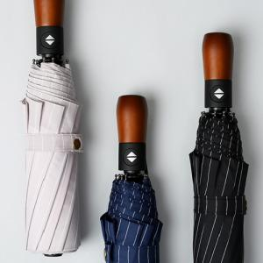

【상세/제작정보】 | 어깨가 젖지 않는 105cm 넓이의 그랜드 사이즈 완전자동 우산!

【인쇄/포장옵션】 | 실크, 기타 / 포장지포장

【공급단가】 | 수량 | 50~ | 100~ | 500~ | 1,000~ | 2,000~
*VAT별도 | 단가 | 12,150원 | 11,700원 | 11,250원 | 10,800원 | 10,530원

【상품 URL】 | https://www.synergygift.co.kr:443/src/goods_detail.php?gdno=18077

